Dashboard
 | Banská Bystrica | Prešov | Bratislava | Trenčín | Košice | Nitra | Žilina | Trnava
Avg. | 43 | 31 | 35 | 43 | 27 | 33 | 52 | 33
Peak | 120 | 64 | 75 | 91 | 55 | 107 | 149 | 73
Avg. | 35 | 23 | 34 | 28 | 26 | 37 | 23 | 26
Peak | 109 | 46 | 108 | 114 | 49 | 147 | 103 | 50
Avg. | 54 | 25 | 22 | 36 | 39 | 33 | 29 | 27
Peak | 188 | 57 | 96 | 76 | 104 | 135 | 82 | 77
Avg. | 45 | 19 | 18 | 42 | 36 | 33 | 28 | 33
Peak | 179 | 54 | 66 | 95 | 159 | 131 | 68 | 82
Avg. | 28 | 13 | 14 | 17 | 17 | 22 | 15 | 16
Peak | 106 | 58 | 136 | 54 | 46 | 115 | 45 | 38
Avg. | 43 | 16 | 16 | 34 | 22 | 23 | 31 | 21
Peak | 116 | 37 | 31 | 98 | 65 | 90 | 69 | 33
Avg. | 40 | 20 | 17 | 24 | 21 | 21 | 44 | 13
Peak | 108 | 72 | 52 | 59 | 64 | 100 | 89 | 25
Weekly PM10 concentrations in Slovakia |  | Above Threshold
 |  |  | 2023-12-19 | 2023-12-18 | 2023-12-17 | 2023-12-16 | 2023-12-15 | 2023-12-14 | 2023-12-13
 |  | Banská Bystrica
Latest Update: | 2023-12-19 | Banská Bystrica, Štefánikovo nábrežie | 73 | 54 | 65 | 54 | 36 | 46 | 42
 |  | Banská Bystrica, Zelená | 57 | 29 | 37 | 23 | 9
19 December Average: | 19 December Max: | Brezno, mobilná AMS | 80 | 51 | 87 | 58
37 µg.m-3 | 149 µg.m-3 | Jelšava, Jesenského | 27 | 49 | 86 | 78 | 53 | 71 | 64
 | in Žilina (Ružomberok) | Žarnovica | 51 | 31 | 64 | 59 | 41 | 63 | 45
Weekly Average: | Weekly Max: | Bratislava
28 µg.m-3 | 188 µg.m-3 | Bratislava, Trnavské Mýto | 52 | 57 | 26 | 25 | 33 | 17 | 24
 | in Banská Bystrica (Jelšava) | Trenčín
Data from the Slovak Hydrometeorological Institute |  | Bystričany, Rozvodňa SSE | 51 | 26 | 28 | 35 | 17 | 31 | 16
 |  | Púchov, 1. mája |  | 19 | 47 | 50 | 23 | 48 | 34
 |  | Košice
 |  | Krompachy, SNP | 24 | 32 | 65 | 44 | 23 | 44 | 42
 |  | Veľká Ida, Letná | 24 | 25 | 38 | 56 | 27 | 33 | 29
 |  | Nitra
 |  | Plášťovce | 53 | 76 | 64 | 69 | 57 | 50 | 53
 |  | Žilina
 |  | Liptovský Mikuláš, Školská | 75 | 21 | 38 | 19 | 8
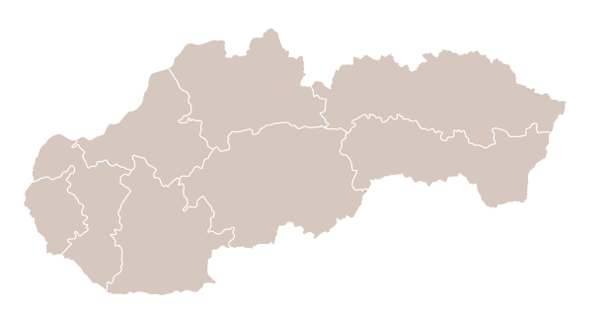
Bratislava
Nitra
Trnava
Žilina
Košice
Banská Bystrica
Trenčín
Prešov
Image by https://commons.wikimedia.org/wiki/User:Matissek
 |  | Ružomberok, Riadok | 72 | 27 | 24 | 22 | 12 | 21 | 41
 |  | Ružomberok, Tatranská cesta | 69 | 28 | 36 | 25 | 14 | 27 | 41
 |  | Žilina, Obežná | 33 | 16 | 33 | 41 | 21 | 52 | 48

